©一周进步
©版权声明 B站的小伙伴你好，感谢遇见爱学习的你，如果想了解更多内容，可以点击右侧图片进入一周进步官网，里面有更多知识等你学习👉 此外，还需要严肃的和大家声明几点： 本课程虽然在B站免费提供给大家，但版权仍归一周进步所有，未经书面同意私自录制、转载传播等行为均属侵权行为。 一周进步官网平台上所有内容，包括但不限于视频、文字、图片均由一周进步或其他权利人依法拥有其知识产权，包括但不限于著作权、商标权、专栏权等。未经一周进步的明确书面特别授权，任何人不得为任何目的使用以及向任何自然人或单位提供出售、营销、出版或利用一周进步官网上提供的任何内容或服务。 如有违反者，将承担由此给一周进步或其他权利人造成的一切损失。 祝大家学习愉快 | 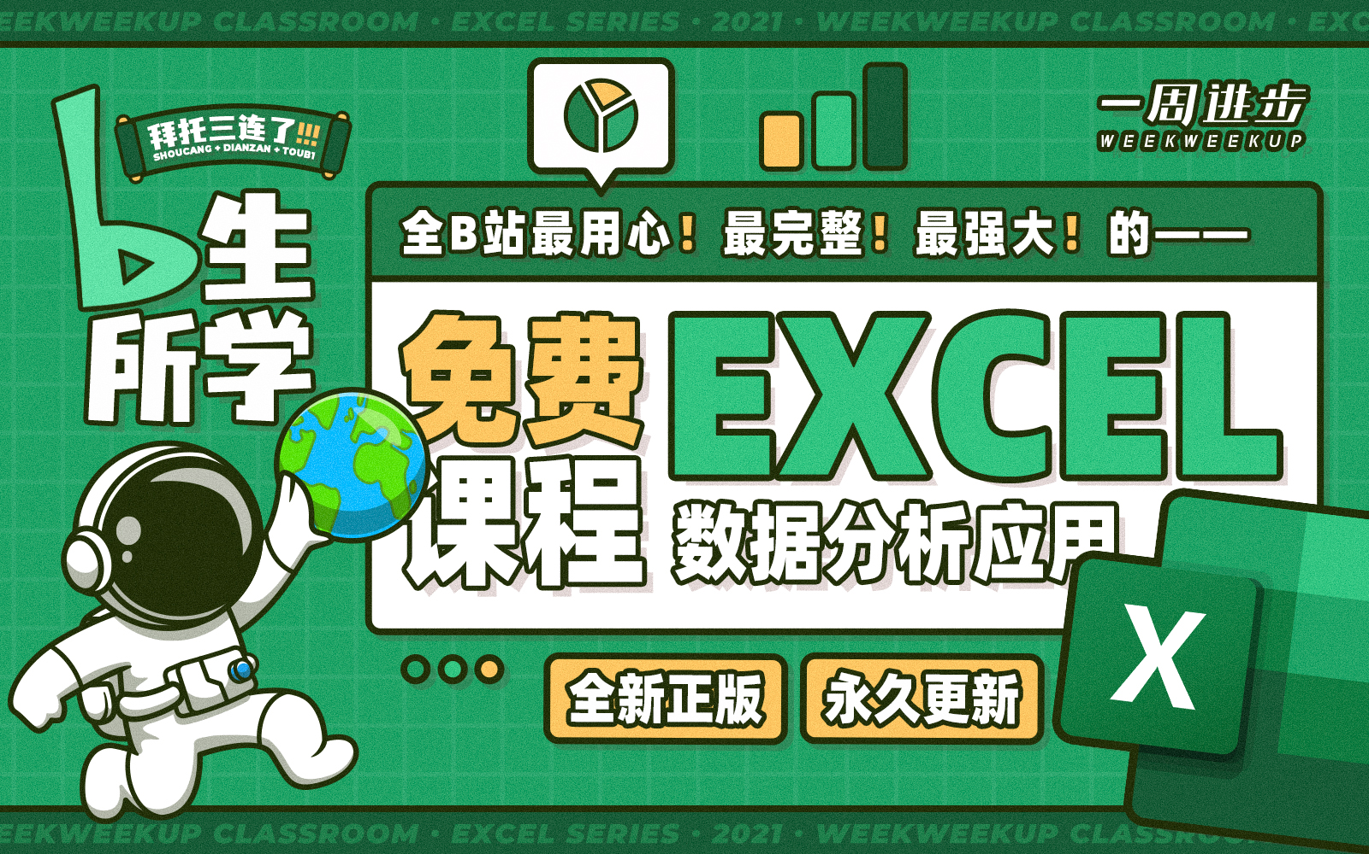

开始
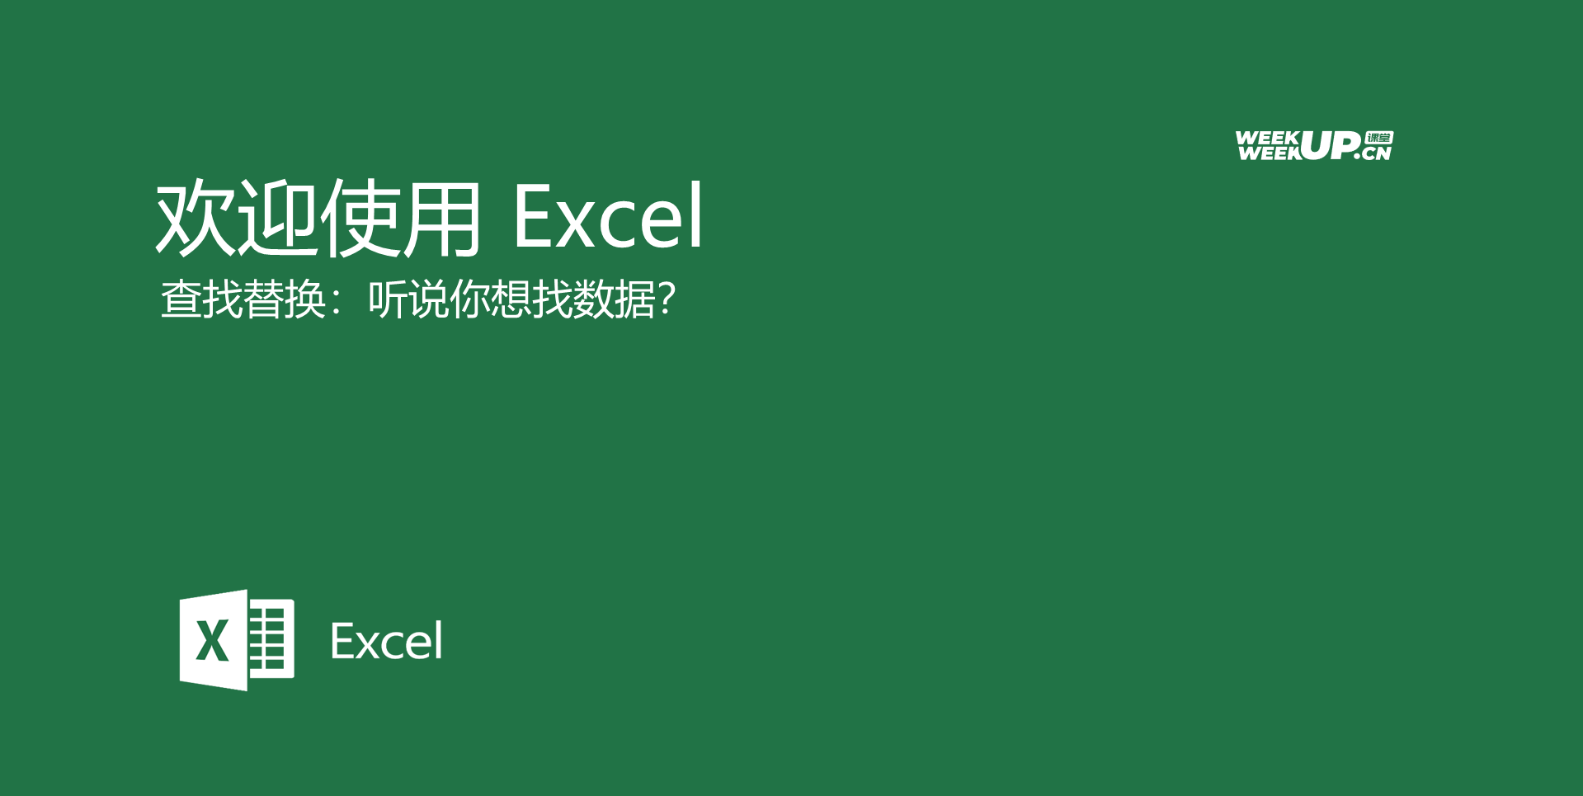

开始吧 >

1、认识查找替换
